상품제안서
플루보 비비 3단 자동 암막양우산 | 상품코드: S43682

 |  |  |  |  |  |  | 02-713-8555 | www.synergygift.co.kr
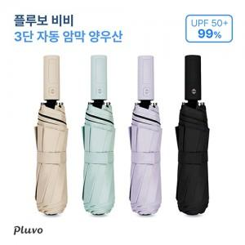

【상세/제작정보】

【인쇄/포장옵션】 | 풀칼라 / 포장지포장

【공급단가】 | 수량 | 30~ | 100~ | 300~ | 1,000~ | 3,000~
*VAT별도 | 아이보리 | 7,800원 | 7,400원 | 7,100원 | 6,800원 | 6,700원
 | 그린 | 7,800원 | 7,400원 | 7,100원 | 6,800원 | 6,000원
 | 바이올렛 | 7,800원 | 7,400원 | 7,100원 | 6,800원 | 6,000원
 | 블랙 | 7,800원 | 7,400원 | 7,100원 | 6,800원 | 6,000원

【상품 URL】 | https://www.synergygift.co.kr:443/src/goods_detail.php?gdno=43682

